环境
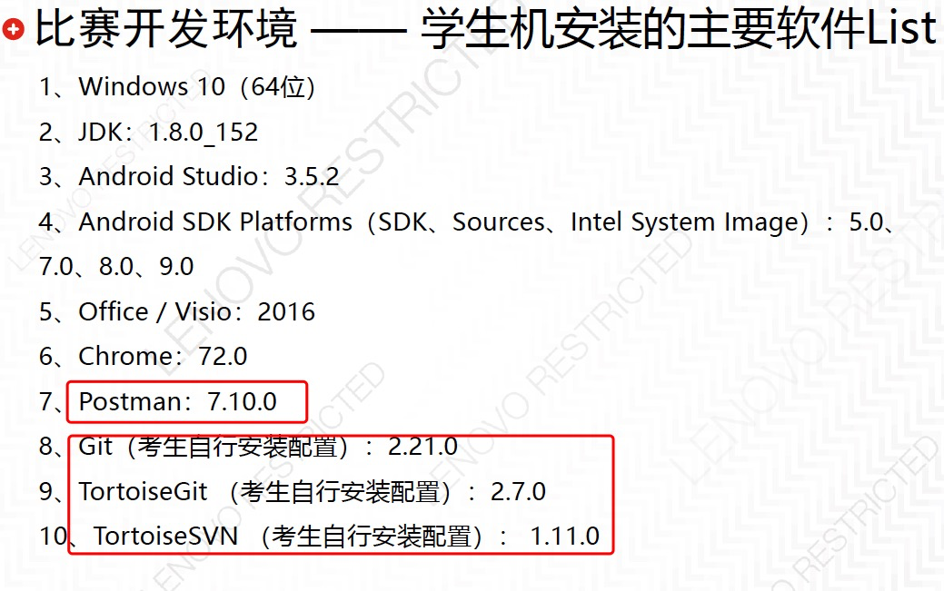

如果考生选择使用SVN或Git，客户端和服务端都需要
考生自行安装配置。

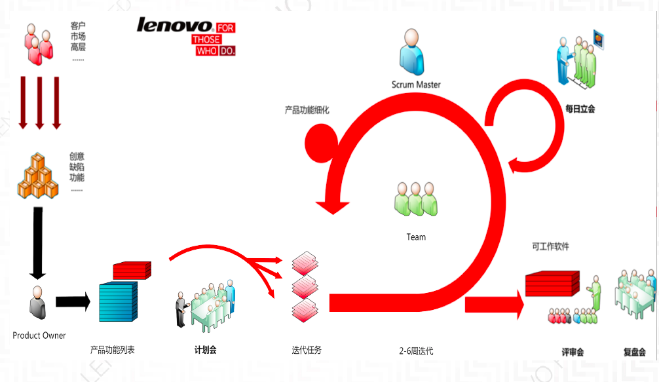

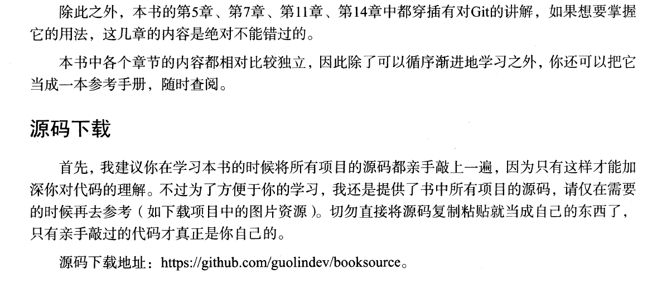
第一行代码 Git用法 Page:192/275/402/489

